Veileder
Slik fungerer regnearket:
Hen informasjon fra Framsikt:
Steg 1: Trykk først på knappen "oppdater låneopptak" i Framsikt.
Steg 2: Gå til fanen "ompriotere investeringer"
Steg 3: Gå til underfanen "investering- §5-5 første ledd"
I dette regnearket:
Steg 4: Skriv inn tallene fra linjen som heter "bruk av lån" i Framsikt i feltene som heter "endring i lån" (gå til grønnknapp). Bruk samme fortegn som Framsikt viser
Steg 5: Hvis du har endret avdrag utover minimum så skrives dette i egne felt under endring av lån i denne modellen.

Skjermbilde fra Framsikt som viser hvor tall skal hentes fra:

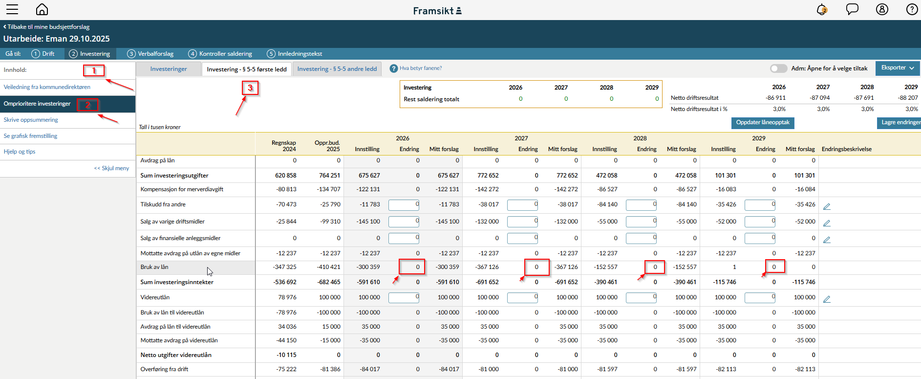

Gjeldsgrad
Verktøy for simulering av gjeldsgrad

Legg inn endring i lån fra Framsikt (bruk samme fortegn som det vises i Framsikt). Se veilder. Skriv beløp i 1000
Periode | 2026 | 2027 | 2028 | 2029
Endring i lån
Endring i avdrag utover min

Utvikling i gjeldsgrad
 | Måltall | Gjeldsgrad KD | Gjeldsgrad FV
B-2026 | 70% | 68% | 68%
B-2027 | 70% | 79% | 79%
B-2028 | 70% | 81% | 81%
B-2029 | 70% | 78% | 78%

